Bruk av denne filen
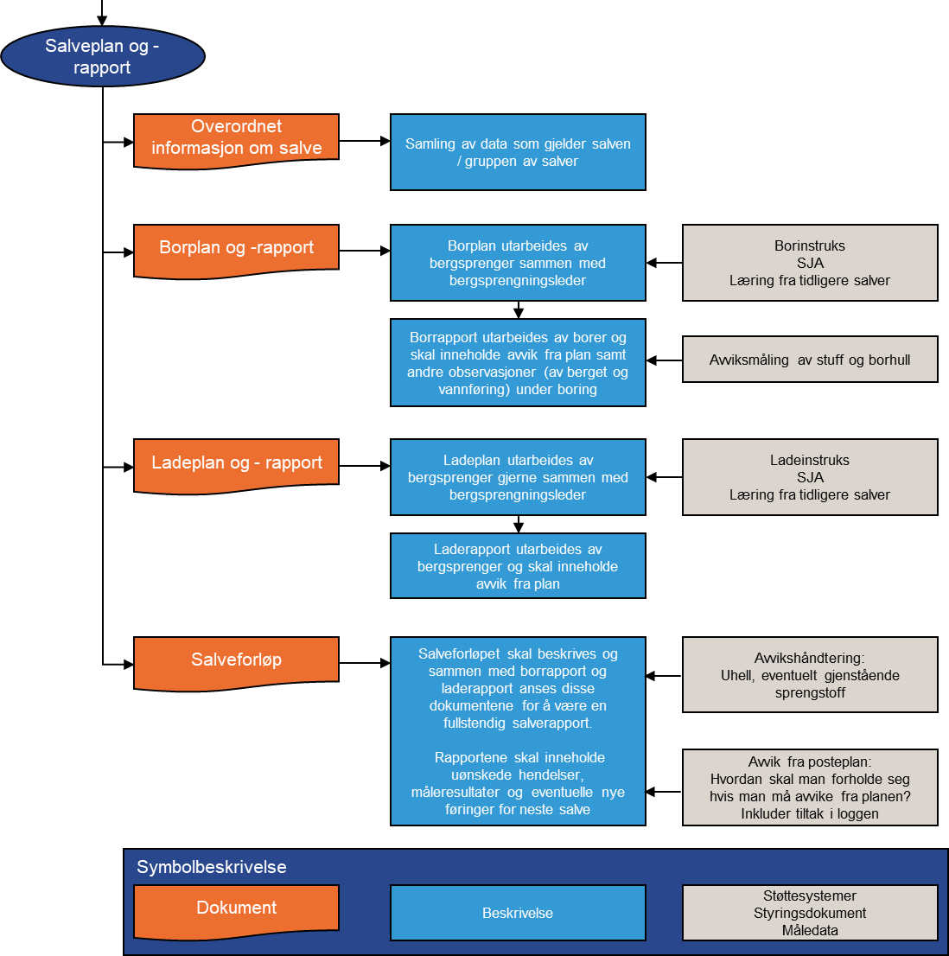
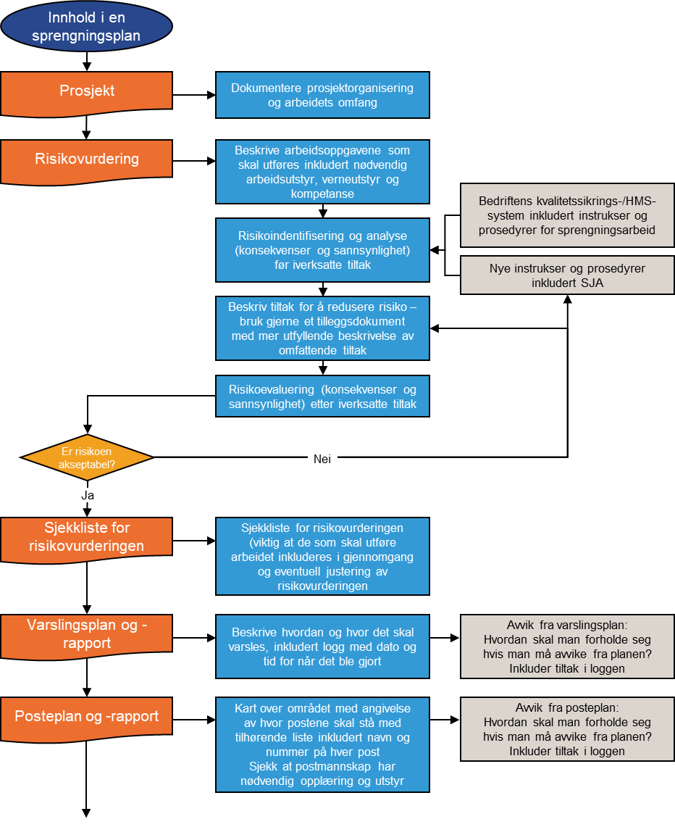
Skjema til bruk ved bergsprengning

Dette regnearket består av flere ulike skjema. De er utarbeidet av bergsprengerkomiteen i NFF og er ment som et hjelpemiddel ved bergsprengning.

Det er i følge eksplosivforskriften pålagt å utarbeide en sprengningsplan.
Denne mener NFF er dekket hvis man inkluderer utfylte følgende skjema:
 | Prosjekt
 | Risikovurdering
 | Sjekkliste
 | Varsleplan
 | Posteplan

Videre er man plktig å fylle ut en salveplan og en salverapport.
Her har vi forsøkt å lage et opplegg så man slipper å fylle ut samme ting flere ganger, så plan og rapport dekkes på samme skjema.
Etter NFF sin mening består en fullstendig salverapport av utfylte skjema:
 | Overordnet info om salve
 | Borplan og -rapport
 | Lade- og tennplan og rapport
 | Salveforløp

Ved flere tilfeller er det naturlig å inkludere posteplan også i salveplan- og rapport, da måten man setter opp vaktposter på kan variere fra salve til salve.

Det er vanskelig å lage en skjemamal som passer alle. Man står selvsagt helt fritt i å tilpasse disse malene til eget bruk og eget firma.

Det er laget slik at man fyller inn de fleste feltene kun en gang. Så det er lurt å starte med arket som heter "Prosjekt" og jobbe seg bortover. Da fylles det ut en rekke felter automatisk i resten av skjemaene.

Bakerst har vi også inkludert tre andre nyttige skjema knyttet til
 | Varsling ved ulykke
 | Sikkerhetsinstruks lager
 | Nødvernplan lager

Dersom du har forbedringsforslag kan disse sendes til nff@nff.no

